T1-2 433 ASK
中安消物联传感（深圳）有限公司
联 系 人：王大甜
电 话：186 2700 2770
传 真：(86-755)33265588
地 址：深圳市光明新区万代恒光明高新科技工业园4栋4楼
序号 | 品名 | 型号 | 图片 | 功 能 特 色 | 产 品 亮 点 | 规 格 参 数 | 备注
1 | 报警盒子 | T2 | 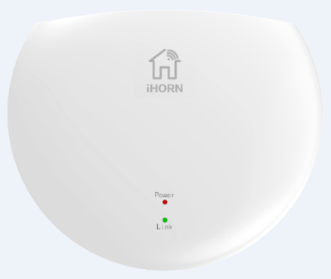 | -传感器/探测器接入平台 -支持DIY应用场景 -最大支持16个节点 -APP远程操作及报警接收 | -超稳定WiFi模组 -实现远程APP控制 -二维码扫码配置网络 -UV抗老化涂层 -深受国内/外客户赞誉的外观造型 | -工作电压：DC5V（外接220V AC适配器） -WiFi频率：2.4G （全球通用） -WiFi协议：IEEE802.11b/g/n -RF发射功率:≤14dBm -RF灵敏度：-112dBm -RF发射频率：433MHz -RF调制方式：ASK -RF无线距离：≥100m（无遮挡） | 可量产

2 | 人体移动传感器 | LH-990F |  | -采用16-bit低功耗微处理器 -ASK 433MHz 无线通信 -支持扫码添加设备 -超低功耗设计，电池使用寿命更持久 -具有低电压检测及提醒功能 -有人/无人自动巡检功能 -支持多种智能应用场景 | -专利菲涅尔透镜 -抗白光：>6500LUX -双向数字温度补偿技术 -专业防拆报警设计 -专业广角被动式红外技术 -电池上电便捷，安装快速 -灵活的角度调节结构 -UV抗老化涂层 | -工作电压：DC3V(一枚CR123A电池) -低电压报警:2.5V±0.2V -工作温度：-10℃~55℃ -发射功率：≤14dB -灵敏度：-112dBm -发射频率：433MHz -调制方式：ASK -无线距离：≥100m（无遮挡） | 可量产

3 | 门窗开关传感器 | HO-09F |  | -采用16-bit低功耗微处理器 -ASK 433MHz 无线通信 -超低功耗设计，电池使用寿命更持久 -具有低电压检测及提醒功能 -支持多种智能应用场景 -支持扫码添加设备 | -专业防拆报警设计 -快速电池上电 -免工具安装 -表面抗UV老化涂层处理 -时尚圆润的外观造型 | -工作电压：DC3V(一枚CR2450电池) -木质门有效磁控距离：≥14mm -工作温度：-10℃~55℃ -发射功率:≤14dBm -灵敏度：-112dBm -发射频率：433MHz -调制方式：ASK -无线距离：≥100m（无遮挡） | 可量产

4 | 遥控器 | B910 |  | -单手操作、一键SOS紧急求助 -三种模式可选：外出布防、在家布防、撤防 -ASK 433MHz 无线通信 -电池供电、无需外接电源 -超低功耗设计，待机最长可达2年 -具有低电压检测及提醒功能 -无线远距离操作，360°遥控 | -小巧时尚的外观，柔和的手感 -符合人体工程学的键位设计 -表面抗UV老化涂层处理 -操作简单，方便老人、小孩使用 | -工作电压:DC3V(一枚CR2032纽扣电池) -工作温度：-10℃~55℃ -发射功率:≤14dBm -灵敏度：-112dBm -发射频率：433MHz -调制方式：ASK -无线距离：≥80m（无遮挡） | 可量产

5 | 燃气泄漏报警器 | LH-89F | 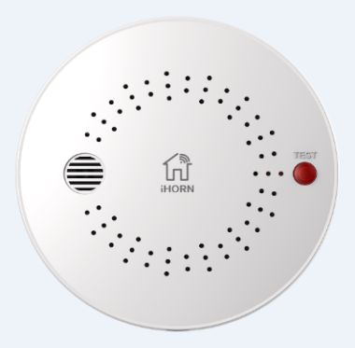 | -可燃气体泄露，立马知晓 -ASK 433MHz 无线通信 -支持扫码添加设备 -高稳定性半导体传感器 -卡扣式固定方式，安装方便 | -专业级温度补偿、漂移补偿技术 -专业级模糊算法，减少误报、漏报 -长期工作报警浓度误差±5%LEL -重复测试报警浓度误差±3%LEL -表面抗UV老化涂层处理 | -探测气体：天然气（甲烷） -工作电压：DC10-24V(外接220V电源适配器) -静态电流：≤100mA(12V) -报警电流：≤150mA(12V) -报警浓度：8% LEL -浓度误差：3% LEL -蜂鸣器声压：≥85dB -工作温度：-10℃~55℃ -相对湿度：95%RH -报警方式：声光报警+无线信号 | 可量产

6 | 烟雾报警器 | LH-99F | 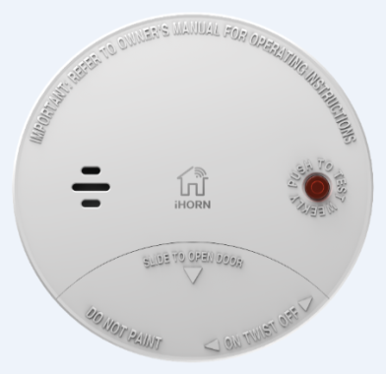 | -火灾初期阴燃，立马知晓 -ASK 433MHz 无线通信 -支持扫码添加设备 -超低功耗设计 -电池低电压提醒及上报 -3m处85dB超大报警声音 -APP远程静音 | -语音提醒功能 -感烟+感温双鉴，减少误报 -专业级温度补偿、漂移补偿、模糊算法技术 -专业级迷宫设计 -电池免拆更换 -表面抗UV老化涂层处理 |  | 可量产

7 | 水浸传感器 | LH-69F | 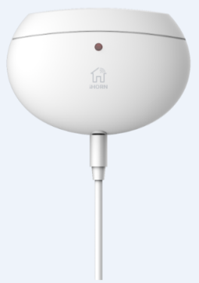 | -水淹报警，防止不必要的损失 -ASK 433MHz 无线通信 -支持扫码添加设备 | -主体与传感器分体设计，可靠性更高 -免工具安装，即贴即用 -超低功耗设计，电池使用寿命更长 -标新立异的时尚外观 -表面抗UV老化涂层处理 | -工作电压:DC3V(一枚CR2450纽扣电池) -低电压报警:2.5V±0.2V -静态电流:≤10μA(DC3V时) -报警电流:≤30mA(DC3V时) -工作温度：-20℃~70℃ -发射功率:≤14dBm -灵敏度：-112dBm -发射频率：433MHz -调制方式：ASK -无线距离：≥100m（无遮挡） | 可量产

8 | 温感传感器 | LH-29F |  | -环境温度尽在掌握 -ASK 433MHz 无线通信 -支持扫码添加设备 | -主体与传感器分体设计，可靠性更高 -三种温度模式，灵活应用 -免工具安装，即贴即用 -超低功耗设计，电池使用寿命更长 -标新立异的时尚外观 -表面抗UV老化涂层处理 | -工作电压:DC3V(一枚CR2450纽扣电池) -低电压报警:2.5V±0.2V -静态电流:≤10μA(DC3V时) -报警电流:≤30mA(DC3V时) -工作温度：-20℃~70℃ -发射功率:≤14dBm -灵敏度：-112dBm -发射频率：433MHz -调制方式：ASK -无线距离：≥100m（无遮挡） | 可量产

9 | 无线声光报警器 | HC-109F | 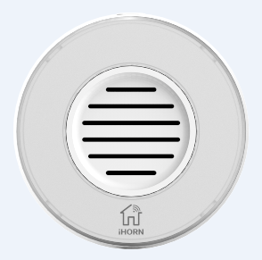 | -环境温度尽在掌握 -ASK 433MHz 无线通信 -支持扫码添加设备 | -内置备用锂电池 -报警主机和警号两种模式可选 -表面抗UV老化涂层处理 | -工作电压：DC5V(外接220V电源适配器) -工作温度：-10℃~55℃ -相对湿度：90% -发射功率:≤14dBm -灵敏度：-112dBm -发射频率：433MHz -调制方式：ASK -无线距离：≥100m（无遮挡） | 可量产

10 | 随意贴按钮 | HO-02F |  | -支持多种智能场景定义 -单击、长按双模式可选 -ASK 433MHz 无线通信 -支持扫码添加设备 | -超低功耗设计，电池使用寿命更长 -超薄结构设计，更具科技感 -吸盘、3M胶安装，随意放置使用场所 | -工作电压:DC3V(一枚CR2032纽扣电池) -工作温度：-10℃~55℃ -发射功率:≤14dBm -灵敏度：-112dBm -发射频率：433MHz -调制方式：ASK -无线距离：≥100m（无遮挡） | 可量产

